OT
Groupe TP: 1E1
Mattéo Gaillard - Kilian Hodouin - Timéo tribotté - Maxime Dardenne

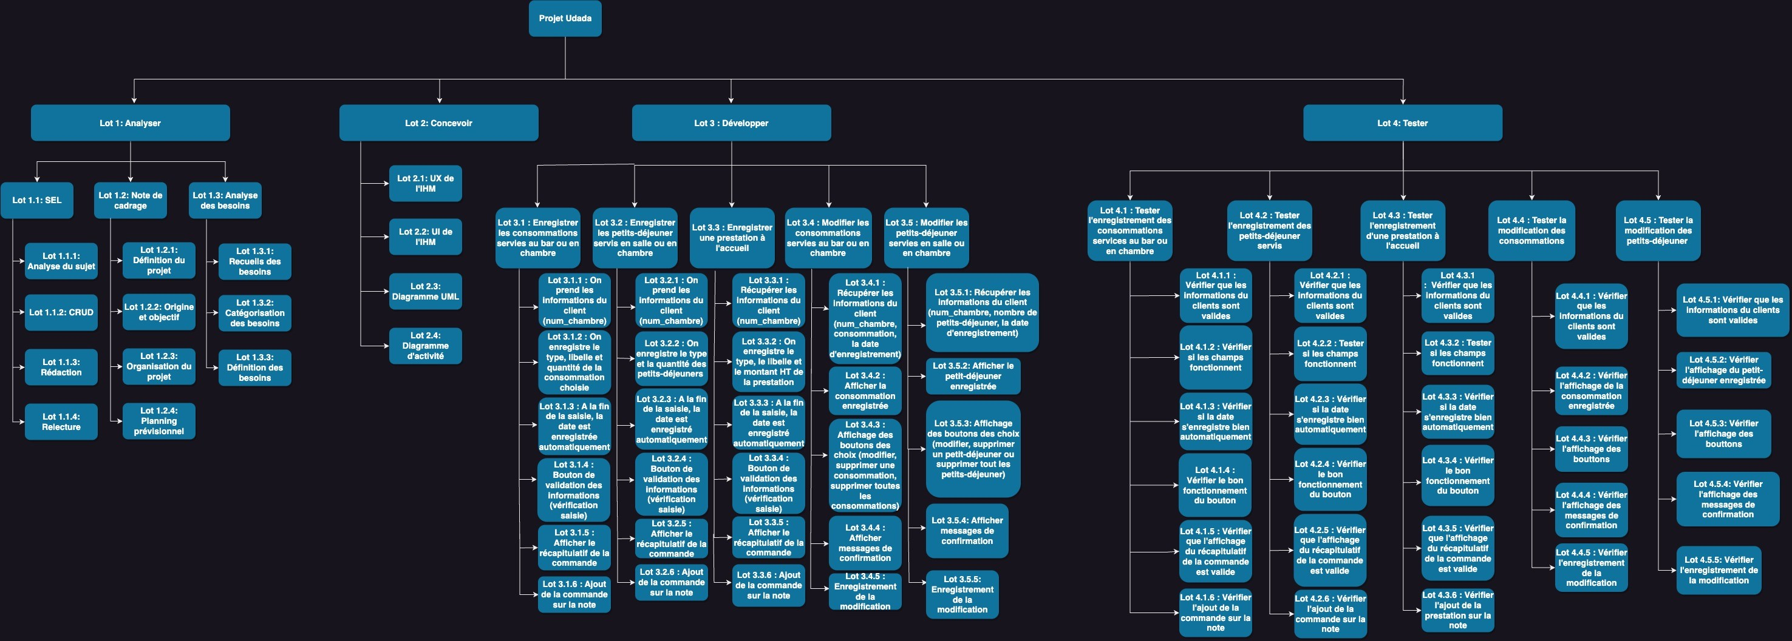

 | ²

